Ficha de batidora
FICHA TÉCNICA DE UTENSILIO |  |  | N.º 01

NOMBRE DEL UTENSILIO |  | IMAGEN DEL UTENSILIO
Batidora |  | 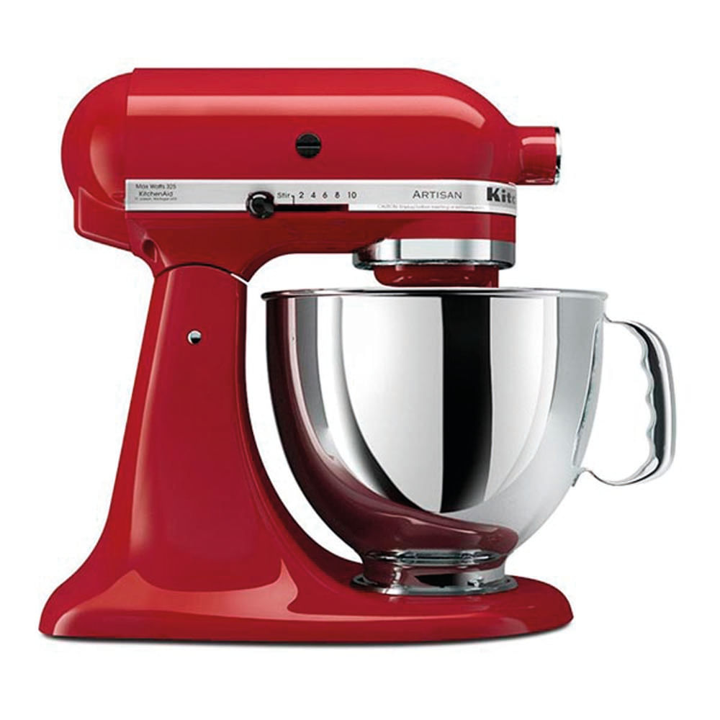

DESCRIPCIÓN TÉCNICA
Es una herramienta eléctrica con varillas giratorias que sirve para mezclar, meter aire o espesar ingredientes blandos y líquidos.

USO EN LAS PREPARACIONES
Preparaciones | Crema batida, claras a punto de nieve y masas para pastel
Función | Mezclar ingredientes por completo, esponjar las mezclas atrapando aire y levantar texturas.
Momento de uso | cuando queremos hacer una masa para nuestro relleno

OBSERVACIONES
La utilizamos para mezclar todos nuestros ingredientes y tener una semimasa listo para el horno

Ficha de licuadora
FICHA TÉCNICA DE UTENSILIO |  |  | N.º 2

NOMBRE DEL UTENSILIO |  | IMAGEN DEL UTENSILIO
Licuadora |  | 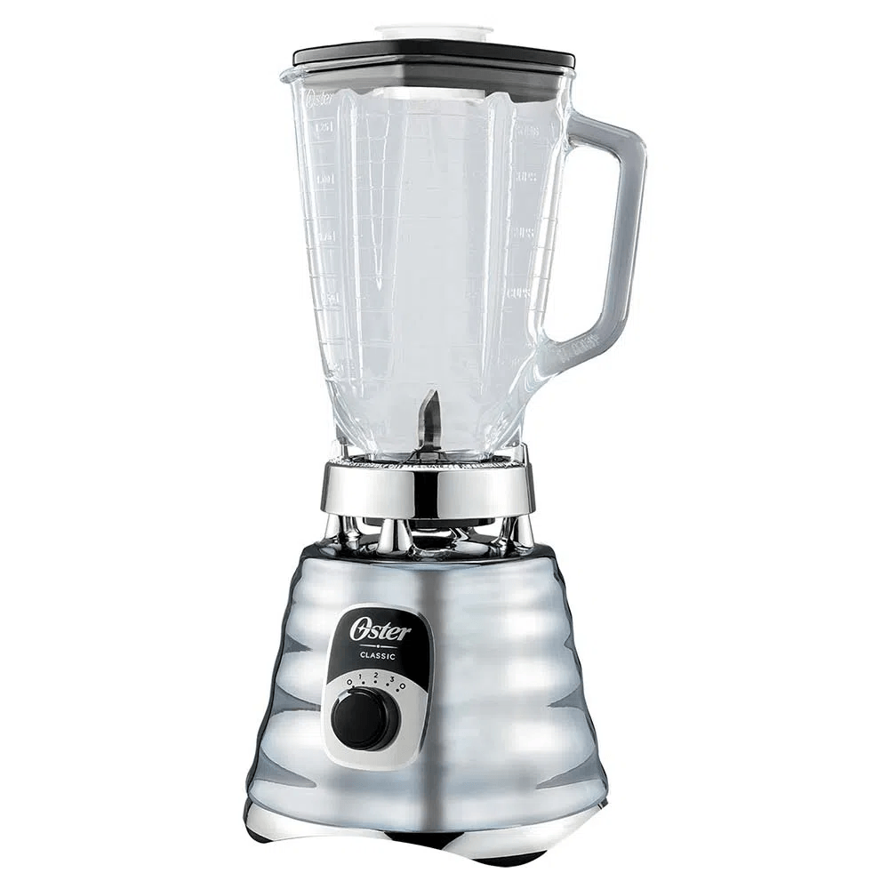

DESCRIPCIÓN TÉCNICA
Es una herramienta electrica con una jarra y cuchillas en el fondo que sirve para moler, triturar y mezclar alimentos hasta convertirlos en líquidos o cremas.

USO EN LAS PREPARACIONES
Preparaciones | Jugos, batidos, salsas, cremas, sopas y ingredientes triturados.
Función | Licuar, mezclar por completo alimentos sólidos con líquidos y deshacer grumos.
Momento de uso | cuando queremos ponerle sabor a nuestra futura torta de gulupa la utilizamos para triturar gulupa.

OBSERVACIONES
La utilizamos para licuar gulupa y para desboronar nuestra torta de gulupa con mas facilidad

Ficha de molde de torta
FICHA TÉCNICA DE UTENSILIO |  |  | N.º 3

NOMBRE DEL UTENSILIO |  | IMAGEN DEL UTENSILIO
Molde de Torta |  | 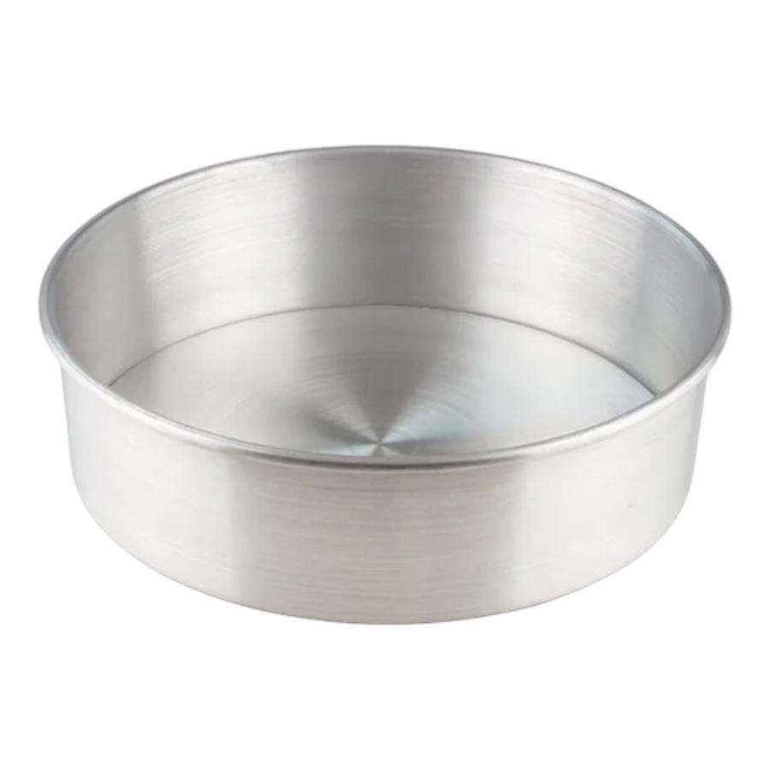

DESCRIPCIÓN TÉCNICA
Es un recipiente redondo o cuadrado que se usa para vaciar una mezcla, despues la metemos al horno para que mantenga su forma mientras se cocina.

USO EN LAS PREPARACIONES
Preparaciones | Tortas y bizcochuelos
Función | Contener la mezcla líquida en el horno, distribuir el calor de forma pareja y dar la forma final a la torta o pastel.
Momento de uso | Durante el horneado para poder hacer una parte de el relleno de la trufa

OBSERVACIONES
lo utilizamos para hacer una torta de gulupa que nos facilita realizar nuestro relleno

Ficha de molde de trufa
FICHA TÉCNICA DE UTENSILIO |  |  | N.º 4

NOMBRE DEL UTENSILIO |  | IMAGEN DEL UTENSILIO
Molde |  | 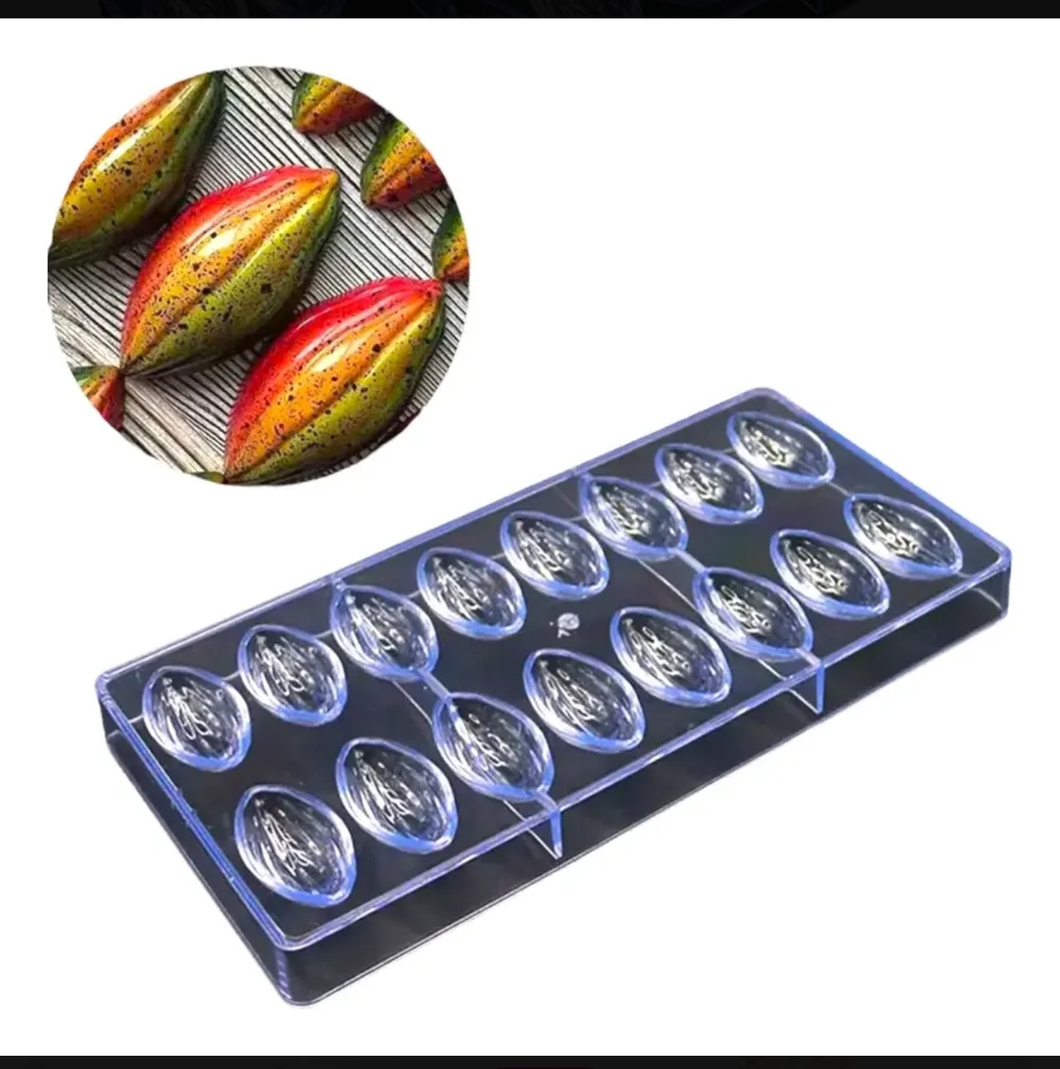

DESCRIPCIÓN TÉCNICA
Es un utensilio con múltiples cavidades semiovaladas que sirve para dar una forma ovalada, uniforme y perfecta a las trufas

USO EN LAS PREPARACIONES
Preparaciones | Mermeladas, salsas, reducciones y otras preparaciones calientes.
Función | Dar forma idéntica a cada pieza, compactar la mezcla y facilitar el desmolde sin romper la trufa.
Momento de uso | Al finalizar la preparacion cuando ya queremos tener nuestro producto completo y compacto

OBSERVACIONES
Lo utilizamos cuando ya tenemos nuestras trufas rellenas, despues de tener nuestro producto en el molde lo introducimos a el congelador

Ficha de cuchillos
FICHA TÉCNICA DE UTENSILIO |  |  | N.º 5

NOMBRE DEL UTENSILIO |  | IMAGEN DEL UTENSILIO
Cuchillo |  | 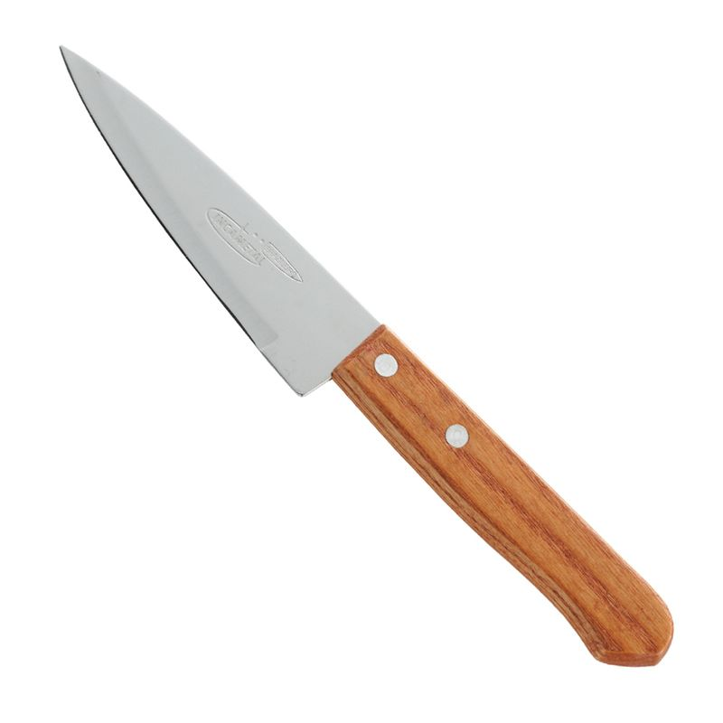

DESCRIPCIÓN TÉCNICA
Es una herramienta con mango y una hoja afilada que sirve para cortar, picar los alimentos con facilidad y precisión.

USO EN LAS PREPARACIONES
Preparaciones | Cortar e igualar el tamaño de los ingredientes.
Función | Facilitar el corte de los alimentos de manera rápida y precisa.
Momento de uso | En el mise en place

OBSERVACIONES
lo utilizamos para poder cortar nuestros ingredientes como la tocineta, el kiwi, las fresas,la gulupa y el limón en formas iguales o dependendo para que lo necesitemos

Ficha de tabla de picar
FICHA TÉCNICA DE UTENSILIO |  |  | N.º 6

NOMBRE DEL UTENSILIO |  | IMAGEN DEL UTENSILIO
Tabla de Picar |  | 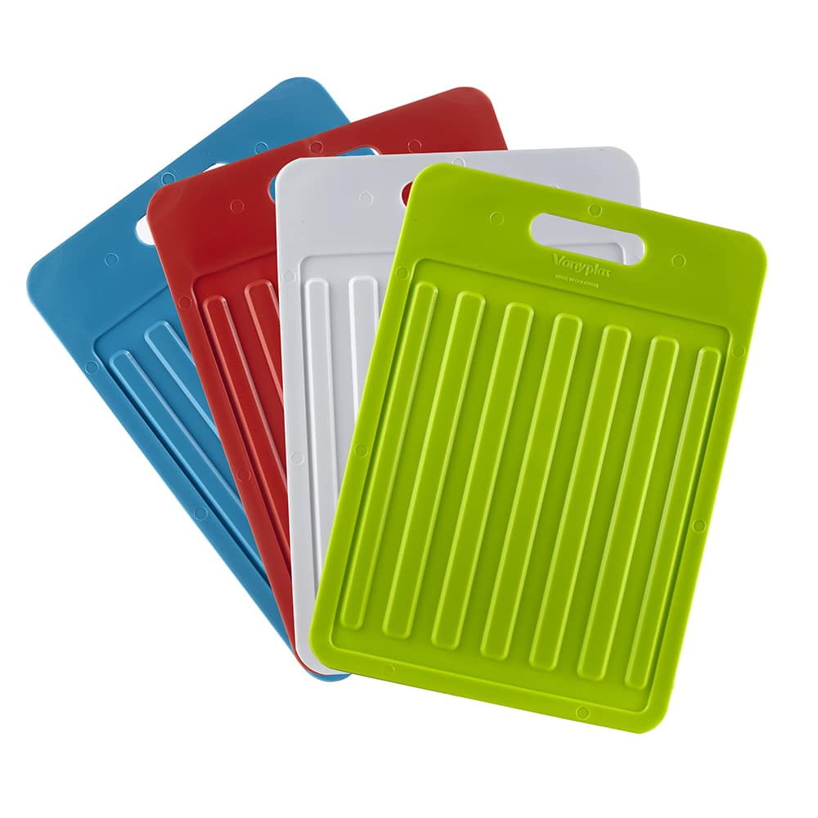

DESCRIPCIÓN TÉCNICA
Es una base plana y firme que se usa para cortar los alimentos de forma segura y proteger la mesa echa de plastico o otros materiales

USO EN LAS PREPARACIONES
Preparaciones | tener un soporte en donde poder picar nuestros ingredientes
Función | Servir de soporte, proteger el filo de los cuchillos y mantener la higiene
Momento de uso | Durante la etapa de mise en place

OBSERVACIONES
la utilizamos para tener un lugar seguro en donde podamos cortar la tocineta, el kiwi, las fresas,la gulupa y el limon

Ficha de Sarten Ruso
FICHA TÉCNICA DE UTENSILIO |  |  | N.º 7

NOMBRE DEL UTENSILIO |  | IMAGEN DEL UTENSILIO
Sartén Ruso |  | 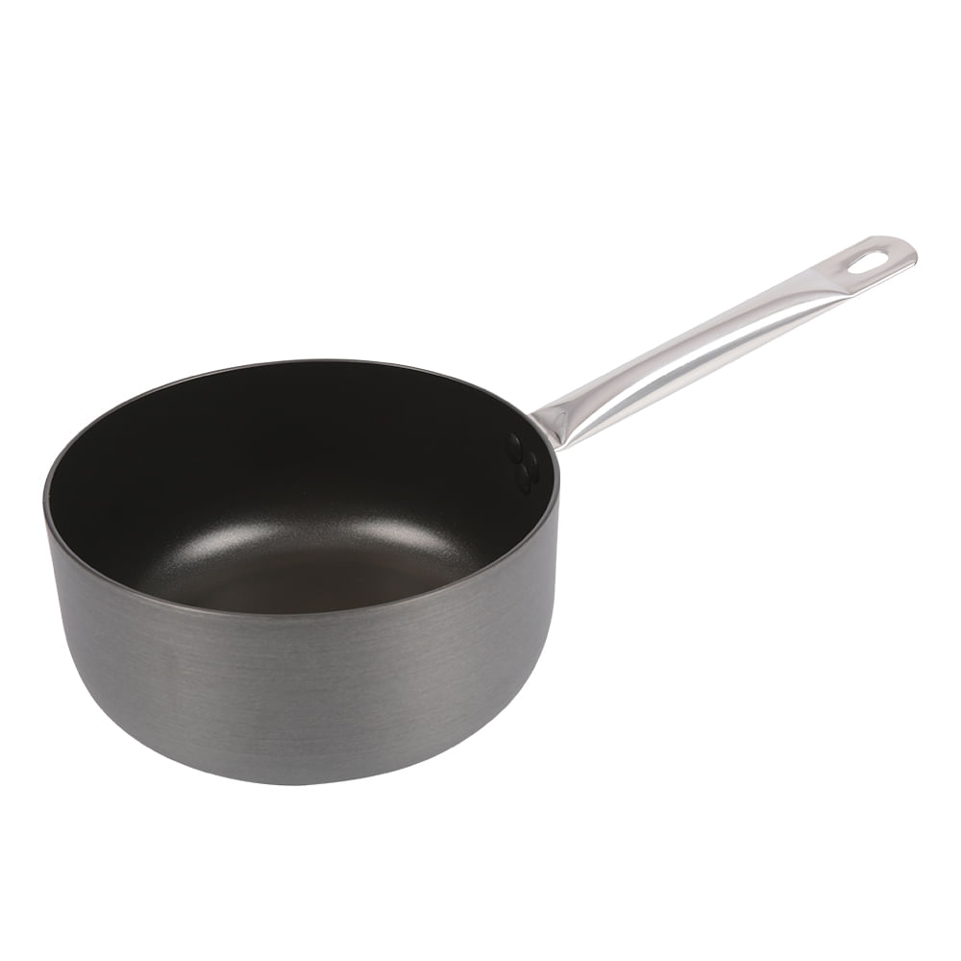

DESCRIPCIÓN TÉCNICA
Es una olla pequeña con un mango largo, ideal para hacer salsas, calentar líquidos o cocinar guisados cortos.

USO EN LAS PREPARACIONES
Preparaciones | Mermeladas, reducciones y otras preparaciones calientes.
Función | Cocinar, mezclar, concentrar y controlar la temperatura.
Momento de uso | al cocinar las mermeladas

OBSERVACIONES
lo usamos para iniciar a integrar en el fuego la tocineta ya cocinada y la mermelada de fresa previamente ya echa por nosotros , tambien la utilizamos para la mermelada de kiwi con hiervabuena

